FI01360 Credit
I/F Key | I/F ID (As-Is) | I/F ID (To-Be) | I/F Description | Legacy System 명 | Token | URL
109569 | FI01360 | FI01360 | SEND AR MASS CREDIBILITY | SALES PORTAL (구주) | fa1ad577-b286-35fb-ac3f-0ff6bac5e0dc | http://ipaas-nerpdev.sec.samsung.net:8400/nerp/erp_set/erp_set_zgwfirc00070_f01_di/1.0/F01_Set

Request |  |  |  | Response - 201

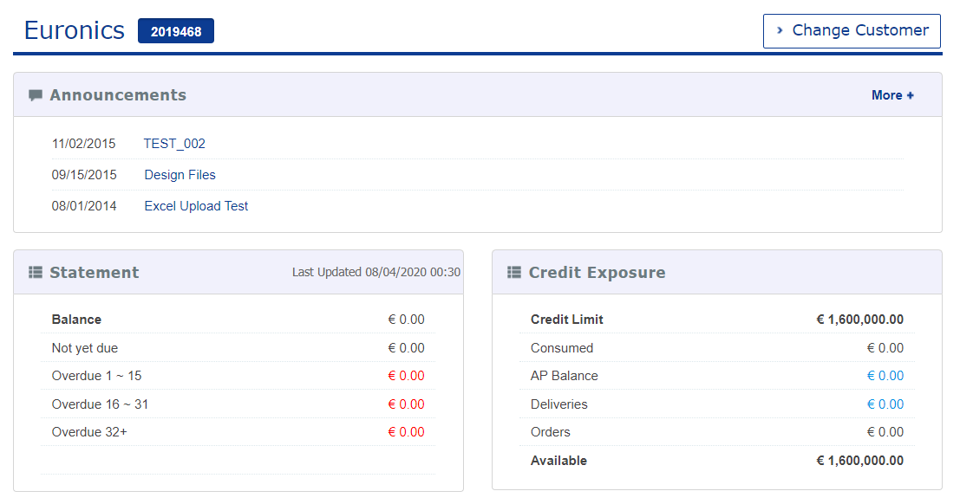
{ |  |  |  | {
"F01_TO_T_PT_KUNNR":[ |  |  |  | "d":{
], |  |  |  | "__metadata":{
"F01_TO_I":{ |  |  |  | "id":"http://10.48.10.22:80/sap/opu/odata/sap/ZGWFIRC00070_SRV/F01_Set('')",
"IV_GUBUN":"", |  |  |  | "uri":"http://10.48.10.22:80/sap/opu/odata/sap/ZGWFIRC00070_SRV/F01_Set('')",
"IV_MONAT":"", |  |  |  | "type":"ZGWFIRC00070_SRV.F01"
"IV_KKBER":"", |  |  |  | },
"IV_GJAHR":"", |  |  |  | "KEY_ZFFIR_GET_MASS_CREDIBILITY":"",
"IV_BUKRS":"" |  |  |  | "F01_TO_I":null,
}, |  |  |  | "F01_TO_E":{
"F01_TO_T_PT_HEDGE":[ |  |  |  | "__deferred":{
], |  |  |  | "uri":"http://10.48.10.22:80/sap/opu/odata/sap/ZGWFIRC00070_SRV/F01_Set('')/F01_TO_E"
"F01_TO_T_PT_CUSTOMER":[ |  |  |  | }
{ |  |  |  | },
"KUNNR":"0002019468", |  |  |  | "F01_TO_T_PT_KUNNR":{
"BUKRS":"C460", |  |  |  | "results":[
"WAERS":"", |  |  |  | ]
"RELATION":"", |  |  |  | },
"KKBER":"C460" |  |  |  | "F01_TO_T_PT_CUSTOMER":{
} |  |  |  | "results":[
], |  |  |  | {
"F01_TO_T_PT_ABC_L":[ |  |  |  | "__metadata":{
], |  |  |  | "id":"http://10.48.10.22:80/sap/opu/odata/sap/ZGWFIRC00070_SRV/F01T_PT_CUSTOMER_Set(0)",
"F01_TO_T_PT_RESULT":[ |  |  |  | "uri":"http://10.48.10.22:80/sap/opu/odata/sap/ZGWFIRC00070_SRV/F01T_PT_CUSTOMER_Set(0)",
], |  |  |  | "type":"ZGWFIRC00070_SRV.F01T_PT_CUSTOMER"
"F01_TO_T_PT_ABC":[ |  |  |  | },
] |  |  |  | "KEY_ET":0,
} |  |  |  | "KUNNR":"0002019468",
 |  |  |  | "KKBER":"C460",
 |  |  |  | "BUKRS":"C460",
 |  |  |  | "WAERS":"",
 |  |  |  | "RELATION":""
 |  |  |  | }
 |  |  |  | ]
 |  |  |  | },
 |  |  |  | "F01_TO_T_PT_RESULT":{
 |  |  |  | "results":[
 |  |  |  | {
 |  |  |  | "__metadata":{
 |  |  |  | "id":"http://10.48.10.22:80/sap/opu/odata/sap/ZGWFIRC00070_SRV/F01T_PT_RESULT_Set(0)",
 |  |  |  | "uri":"http://10.48.10.22:80/sap/opu/odata/sap/ZGWFIRC00070_SRV/F01T_PT_RESULT_Set(0)",
 |  |  |  | "type":"ZGWFIRC00070_SRV.F01T_PT_RESULT"
 |  |  |  | },
 |  |  |  | "KEY_ET":0,
 |  |  |  | "BUKRS":"",
 |  |  |  | "PARTNER":"0002019468",
 |  |  |  | "RELATIONSHIP":"",
 |  |  |  | "KKBER":"C460",
 |  |  |  | "RISK_CLASS":"C",
 |  |  |  | "CHECK_RULE":"D014090",
 |  |  |  | "CUST_GROUP":"0000",
 |  |  |  | "DATAORIGIN":"",
 |  |  |  | "CREDIT_LIMIT":"1600000.00",
 |  |  |  | "LIMIT_VALID_DATE":null,
 |  |  |  | "LIMT_CHG_DATE":null,
 |  |  |  | "BLOCK_REASON":"",
 |  |  |  | "CURRENCY":"EUR",
 |  |  |  | "OPEN_ORDER":"0.00",
 |  |  |  | "OPEN_INVOICE":"0.00",
 |  |  |  | "SPECIAL_CREDIT":"0.00",
 |  |  |  | "OPEN_DELIVERY":"0.00",
 |  |  |  | "OPEN_BILLING":"0.00",
 |  |  |  | "EXPOSURE":"0.00"
 |  |  |  | }
 |  |  |  | ]
 |  |  |  | },
 |  |  |  | "F01_TO_T_PT_HEDGE":{
 |  |  |  | "results":[
 |  |  |  | ]
 |  |  |  | },
 |  |  |  | "F01_TO_T_PT_ABC":{
 |  |  |  | "results":[
 |  |  |  | ]
 |  |  |  | },
 |  |  |  | "F01_TO_T_PT_ABC_L":{
 |  |  |  | "results":[
 |  |  |  | ]
 |  |  |  | }
 |  |  |  | }
 |  |  |  | }

SD10306 Price
 | I/F ID (As-Is) | I/F ID (To-Be) | I/F Description | Legacy System 명 | Token | URL
109571 | 10306 | SD10306 | ESTORE_GETPRICE_SO | SALES PORTAL (구주) | fa1ad577-b286-35fb-ac3f-0ff6bac5e0dc | http://ipaas-nerpdev.sec.samsung.net:8400/nerp/erp_set/erp_set_zgwsdbi00490_f01_di/1.0/F01_Set

Request |  |  |  | Response - 201
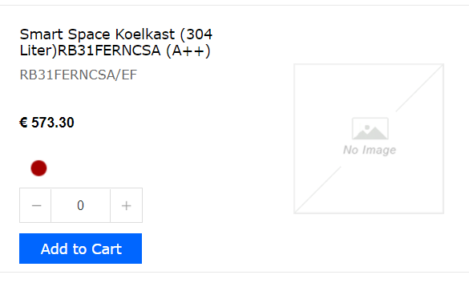

"F01_TO_T_PT_TAB":[ |  |  |  | "d":{
{ |  |  |  | "__metadata":{
"MAKTX":"", |  |  |  | "id":"http://10.48.10.22:80/sap/opu/odata/sap/ZGWSDBI00490_SRV/F01_Set('')",
"SPART":"", |  |  |  | "uri":"http://10.48.10.22:80/sap/opu/odata/sap/ZGWSDBI00490_SRV/F01_Set('')",
"FLAG_100K":"", |  |  |  | "type":"ZGWSDBI00490_SRV.F01"
"UPMAT":"", |  |  |  | },
"WERKS":"L40P", |  |  |  | "KEY_ZFSDB_ESTORE_GETPRICE":"",
"LGORT":"", |  |  |  | "F01_TO_I":{
"MTPOS":"", |  |  |  | "__metadata":{
"EAN11":"", |  |  |  | "id":"http://10.48.10.22:80/sap/opu/odata/sap/ZGWSDBI00490_SRV/F01I_Set(0)",
"WGBEZ60":"", |  |  |  | "uri":"http://10.48.10.22:80/sap/opu/odata/sap/ZGWSDBI00490_SRV/F01I_Set(0)",
"BWTAR":"A", |  |  |  | "type":"ZGWSDBI00490_SRV.F01I"
"WAERK":"", |  |  |  | },
"MATNR":"RB31FERNCSA/EF" |  |  |  | "KEY_ET":0,
} |  |  |  | "PI_BUKRS":"C460",
], |  |  |  | "PI_VKORG":"4601",
"F01_TO_I":{ |  |  |  | "PI_VTWEG":"10",
"PI_VTWEG":"10", |  |  |  | "PI_SPART":"30",
"PI_LGORT":"", |  |  |  | "PI_LGORT":"",
"PI_BUKRS":"C460", |  |  |  | "PI_KUNNR":"0006082088",
"PI_SPART":"30", |  |  |  | "PI_LANGU":""
"PI_KUNNR":"0006082088", |  |  |  | },
"PI_VKORG":"4601", |  |  |  | "F01_TO_E":{
"PI_LANGU":"" |  |  |  | "__deferred":{
}, |  |  |  | "uri":"http://10.48.10.22:80/sap/opu/odata/sap/ZGWSDBI00490_SRV/F01_Set('')/F01_TO_E"
"F01_TO_T_PT_COND":[ |  |  |  | }
{ |  |  |  | },
"UPMAT":"", |  |  |  | "F01_TO_T_PT_TAB":{
"KSCHL":"Y500", |  |  |  | "results":[
"KMEIN":"", |  |  |  | {
"MATNR":"RB31FERNCSA/EF" |  |  |  | "__metadata":{
} |  |  |  | "id":"http://10.48.10.22:80/sap/opu/odata/sap/ZGWSDBI00490_SRV/F01T_PT_TAB_Set(0)",
] |  |  |  | "uri":"http://10.48.10.22:80/sap/opu/odata/sap/ZGWSDBI00490_SRV/F01T_PT_TAB_Set(0)",
} |  |  |  | "type":"ZGWSDBI00490_SRV.F01T_PT_TAB"
] |  |  |  | },
} |  |  |  | "KEY_ET":0,
 |  |  |  | "MATNR":"RB31FERNCSA/EF",
 |  |  |  | "UPMAT":"",
 |  |  |  | "WERKS":"L40P",
 |  |  |  | "LGORT":"",
 |  |  |  | "BWTAR":"A",
 |  |  |  | "MTPOS":"",
 |  |  |  | "MAKTX":"RLF,310 LT,220~240V/50HZ",
 |  |  |  | "EAN11":"8806085341487",
 |  |  |  | "TAX":"91.73",
 |  |  |  | "WAERK":"EUR",
 |  |  |  | "NETPR":"573.30",
 |  |  |  | "WGBEZ60":"",
 |  |  |  | "SPART":"E2",
 |  |  |  | "FLAG_100K":""
 |  |  |  | }
 |  |  |  | ]
 |  |  |  | },
 |  |  |  | "F01_TO_T_PT_KOMK":{
 |  |  |  | "__deferred":{
 |  |  |  | "uri":"http://10.48.10.22:80/sap/opu/odata/sap/ZGWSDBI00490_SRV/F01_Set('')/F01_TO_T_PT_KOMK"
 |  |  |  | }
 |  |  |  | },
 |  |  |  | "F01_TO_T_PT_KOMP":{
 |  |  |  | "__deferred":{
 |  |  |  | "uri":"http://10.48.10.22:80/sap/opu/odata/sap/ZGWSDBI00490_SRV/F01_Set('')/F01_TO_T_PT_KOMP"
 |  |  |  | }
 |  |  |  | },
 |  |  |  | "F01_TO_T_PT_COND":{
 |  |  |  | "results":[
 |  |  |  | {
 |  |  |  | "__metadata":{
 |  |  |  | "id":"http://10.48.10.22:80/sap/opu/odata/sap/ZGWSDBI00490_SRV/F01T_PT_COND_Set(0)",
 |  |  |  | "uri":"http://10.48.10.22:80/sap/opu/odata/sap/ZGWSDBI00490_SRV/F01T_PT_COND_Set(0)",
 |  |  |  | "type":"ZGWSDBI00490_SRV.F01T_PT_COND"
 |  |  |  | },
 |  |  |  | "KEY_ET":0,
 |  |  |  | "MATNR":"RB31FERNCSA/EF",
 |  |  |  | "UPMAT":"",
 |  |  |  | "KSCHL":"Y500",
 |  |  |  | "KBETR":"573.30",
 |  |  |  | "KWERT":"573.30",
 |  |  |  | "WAERS":"EUR",
 |  |  |  | "KMEIN":"PCE"
 |  |  |  | }
 |  |  |  | ]
 |  |  |  | }
 |  |  |  | }
 |  |  |  | }

SD10314 Order Create
 | I/F ID (As-Is) | I/F ID (To-Be) | I/F Description | Legacy System 명 | Token | URL
105669 | SD10314 | SD10314 | RECEIVE SALES ORDER TO CREATE FROM SALES PORTAL | SALES PORTAL (구주) | fa1ad577-b286-35fb-ac3f-0ff6bac5e0dc | http://ipaas-nerpdev.sec.samsung.net:8400/nerp/erp_set/erp_set_zgwsdfi02310_f01_di/1.0/F01_Set
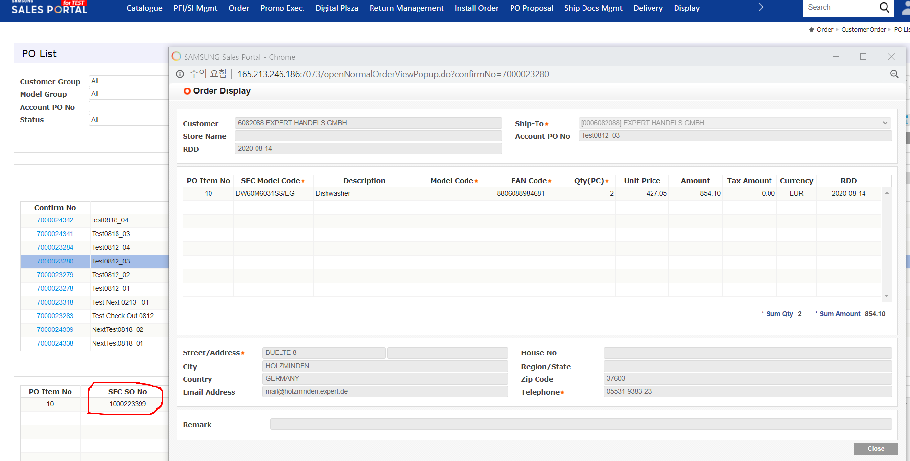
Request |  |  |  | Response - 201

{ |  |  |  | {
"F01_TO_I" : { }, |  |  |  | "d" : {
"F01_TO_T_PT_SERIAL" : [ ], |  |  |  | "__metadata" : {
"F01_TO_E" : { }, |  |  |  | "id" : "http://10.49.10.22:80/sap/opu/odata/sap/ZGWSDFI02310_SRV/F01_Set('')",
"F01_TO_T_PT_ITEM" : [ { |  |  |  | "uri" : "http://10.49.10.22:80/sap/opu/odata/sap/ZGWSDFI02310_SRV/F01_Set('')",
"ROUTE" : "", |  |  |  | "type" : "ZGWSDFI02310_SRV.F01"
"ABRVW" : "", |  |  |  | },
"VRKME" : "", |  |  |  | "KEY_ZFSDF_HDS_ORDER_CREATE" : "",
"WERKS" : "", |  |  |  | "F01_TO_I" : null,
"LGORT" : "", |  |  |  | "F01_TO_E" : {
"REQ_TIME" : "", |  |  |  | "__metadata" : {
"KDMAT" : "", |  |  |  | "id" : "http://10.49.10.22:80/sap/opu/odata/sap/ZGWSDFI02310_SRV/F01E_Set(0)",
"INCO1" : "", |  |  |  | "uri" : "http://10.49.10.22:80/sap/opu/odata/sap/ZGWSDFI02310_SRV/F01E_Set(0)",
"SETFLG" : "", |  |  |  | "type" : "ZGWSDFI02310_SRV.F01E"
"HLV_ITEM" : "", |  |  |  | },
"PO_ITEM" : "10", |  |  |  | "KEY_ET" : 0,
"REQ_DATE" : "2023-12-05T00:00:00", |  |  |  | "PE_RETURN" : "S",
"ORDER_QTY" : "6", |  |  |  | "PE_MESSAGE" : "Normal Sales Order 1153971417 has been saved.",
"DLV_PRIO" : "", |  |  |  | "PE_VBELN" : "1153971417",
"AUTO_DO_FLAG" : "", |  |  |  | "PE_CONF_NUM" : "4000043873"
"T_WERKS" : "", |  |  |  | },
"T_LGORT" : "", |  |  |  | "F01_TO_I_PI_INTAB" : {
"POSNR" : "", |  |  |  | "__metadata" : {
"SDABW" : "", |  |  |  | "id" : "http://10.49.10.22:80/sap/opu/odata/sap/ZGWSDFI02310_SRV/F01I_PI_INTAB_Set(0)",
"VAL_TYPE" : "", |  |  |  | "uri" : "http://10.49.10.22:80/sap/opu/odata/sap/ZGWSDFI02310_SRV/F01I_PI_INTAB_Set(0)",
"REF_POSNR" : "", |  |  |  | "type" : "ZGWSDFI02310_SRV.F01I_PI_INTAB"
"MSN_NUM" : "", |  |  |  | },
"VSTEL" : "", |  |  |  | "KEY_ET" : 0,
"MATNR" : "DW60BG850B00ET" |  |  |  | "CONF_NUM" : "4000043873",
} ], |  |  |  | "PO_NUM" : "TestOrder-23113001",
"F01_TO_T_PIT_ADDITIONAL_DATA" : [ ], |  |  |  | "STORE" : "",
"F01_TO_I_PI_INTAB" : { |  |  |  | "PO_DATE" : "/Date(1701216000000)/",
"SOLD_TO" : "6082088", |  |  |  | "PO_TIME" : "PT23H37M09S",
"REF_VBELN" : "", |  |  |  | "DOC_TYPE" : "N",
"REQ_DATE" : "2023-12-05T00:00:00", |  |  |  | "AUART" : "YN01",
"CONF_NUM" : "4000043873", |  |  |  | "AUGRU" : "",
"DOC_TYPE" : "N", |  |  |  | "VKORG" : "4601",
"COUNTRY" : "DE", |  |  |  | "VTWEG" : "10",
"VTWEG" : "10", |  |  |  | "SPART" : "30",
"ZTERM" : "", |  |  |  | "SOLD_TO" : "6082088",
"REMARK" : "", |  |  |  | "SHIP_TO" : "0006082088",
"LANGUAGE" : "en", |  |  |  | "XDOCK_CD" : "",
"XDOCK_CD" : "", |  |  |  | "ZTERM" : "",
"VSBED" : "", |  |  |  | "INCO1" : "",
"INCO1" : "", |  |  |  | "VSBED" : "",
"CUST_INV" : "", |  |  |  | "COMPL_DLV" : "",
"AUGRU" : "", |  |  |  | "DLV_BLOCK" : "",
"VNDRFLG" : "", |  |  |  | "REMARK" : "",
"PO_TIME" : "PT23H37M09S", |  |  |  | "CUST_INV" : "",
"PO_NUM" : "TestOrder-23113001", |  |  |  | "COUNTRY" : "DE",
"VKORG" : "4601", |  |  |  | "LANGUAGE" : "en",
"SPART" : "30", |  |  |  | "REQ_DATE" : "/Date(1701734400000)/",
"SHIP_TO" : "0006082088", |  |  |  | "REQ_TIME" : "",
"AUART" : "YN01", |  |  |  | "VNDRFLG" : "",
"NEXTDAYFLG" : "", |  |  |  | "NEXTDAYFLG" : "",
"PO_DATE" : "2023-11-29T00:00:00", |  |  |  | "REF_VBELN" : ""
"STORE" : "", |  |  |  | },
"DLV_BLOCK" : "" |  |  |  | "F01_TO_T_PT_PARTNER" : {
}, |  |  |  | "results" : [ ]
"F01_TO_T_PT_TEXT" : [ { |  |  |  | },
"FORMAT_COL" : "", |  |  |  | "F01_TO_T_PT_ITEM" : {
"TEXT_ID" : "0012", |  |  |  | "results" : [ {
"LANGU_ISO" : "", |  |  |  | "__metadata" : {
"TEXT_LINE" : "null", |  |  |  | "id" : "http://10.49.10.22:80/sap/opu/odata/sap/ZGWSDFI02310_SRV/F01T_PT_ITEM_Set(0)",
"DOC_NUMBER" : "", |  |  |  | "uri" : "http://10.49.10.22:80/sap/opu/odata/sap/ZGWSDFI02310_SRV/F01T_PT_ITEM_Set(0)",
"LANGU" : "E", |  |  |  | "type" : "ZGWSDFI02310_SRV.F01T_PT_ITEM"
"PO_ITEM" : "", |  |  |  | },
"ITM_NUMBER" : "", |  |  |  | "KEY_ET" : 0,
"FUNCTION" : "" |  |  |  | "PO_ITEM" : "000010",
} ], |  |  |  | "POSNR" : "000010",
"F01_TO_T_PT_MTAB" : [ ], |  |  |  | "HLV_ITEM" : "000000",
"F01_TO_T_PT_PARTNER" : [ ], |  |  |  | "SETFLG" : "",
"F01_TO_T_PT_CONDITION" : [ ], |  |  |  | "MATNR" : "DW60BG850B00ET",
"F01_TO_T_PT_ITEMDT" : [ ] |  |  |  | "WERKS" : "",
} |  |  |  | "LGORT" : "",
 |  |  |  | "ORDER_QTY" : "6.000",
 |  |  |  | "VRKME" : "",
 |  |  |  | "REQ_DATE" : "/Date(1701734400000)/",
 |  |  |  | "REQ_TIME" : "",
 |  |  |  | "DLV_PRIO" : "00",
 |  |  |  | "VSTEL" : "",
 |  |  |  | "ROUTE" : "",
 |  |  |  | "SDABW" : "",
 |  |  |  | "ABRVW" : "",
 |  |  |  | "REF_POSNR" : "000000",
 |  |  |  | "AUTO_DO_FLAG" : "",
 |  |  |  | "MSN_NUM" : "",
 |  |  |  | "KDMAT" : "",
 |  |  |  | "DO_GAP" : "00",
 |  |  |  | "T_WERKS" : "",
 |  |  |  | "T_LGORT" : "",
 |  |  |  | "INCO1" : "",
 |  |  |  | "VAL_TYPE" : ""
 |  |  |  | } ]
 |  |  |  | },
 |  |  |  | "F01_TO_T_PT_CONDITION" : {
 |  |  |  | "results" : [ ]
 |  |  |  | },
 |  |  |  | "F01_TO_T_PT_ITEMDT" : {
 |  |  |  | "results" : [ ]
 |  |  |  | },
 |  |  |  | "F01_TO_T_PT_MTAB" : {
 |  |  |  | "results" : [ ]
 |  |  |  | },
 |  |  |  | "F01_TO_T_PT_SERIAL" : {
 |  |  |  | "results" : [ ]
 |  |  |  | },
 |  |  |  | "F01_TO_T_PT_TEXT" : {
 |  |  |  | "results" : [ {
 |  |  |  | "__metadata" : {
 |  |  |  | "id" : "http://10.49.10.22:80/sap/opu/odata/sap/ZGWSDFI02310_SRV/F01T_PT_TEXT_Set(0)",
 |  |  |  | "uri" : "http://10.49.10.22:80/sap/opu/odata/sap/ZGWSDFI02310_SRV/F01T_PT_TEXT_Set(0)",
 |  |  |  | "type" : "ZGWSDFI02310_SRV.F01T_PT_TEXT"
 |  |  |  | },
 |  |  |  | "KEY_ET" : 0,
 |  |  |  | "DOC_NUMBER" : "",
 |  |  |  | "PO_ITEM" : "000000",
 |  |  |  | "ITM_NUMBER" : "000000",
 |  |  |  | "TEXT_ID" : "0012",
 |  |  |  | "LANGU" : "EN",
 |  |  |  | "LANGU_ISO" : "",
 |  |  |  | "FORMAT_COL" : "",
 |  |  |  | "TEXT_LINE" : "null",
 |  |  |  | "FUNCTION" : ""
 |  |  |  | } ]
 |  |  |  | },
 |  |  |  | "F01_TO_T_PIT_ADDITIONAL_DATA" : {
 |  |  |  | "results" : [ ]
 |  |  |  | },
 |  |  |  | "F01_TO_T_PT_EXTENSIONIN" : {
 |  |  |  | "__deferred" : {
 |  |  |  | "uri" : "http://10.49.10.22:80/sap/opu/odata/sap/ZGWSDFI02310_SRV/F01_Set('')/F01_TO_T_PT_EXTENSIONIN"
 |  |  |  | }
 |  |  |  | }
 |  |  |  | }
 |  |  |  | }

SD10315 Order Change
 | I/F ID (As-Is) | I/F ID (To-Be) | I/F Description | Legacy System 명 | Token | URL
105670 | SD10315 | SD10315 | RECEIVE SALES ORDER TO CHANGE FROM SALES PORTAL | SALES PORTAL (구주) | fa1ad577-b286-35fb-ac3f-0ff6bac5e0dc | http://ipaas-nerpdev.sec.samsung.net:8400/nerp/erp_set/erp_set_zgwsdfi01710_f01_di/1.0/F01_Set

Request |  |  |  | Response - 201
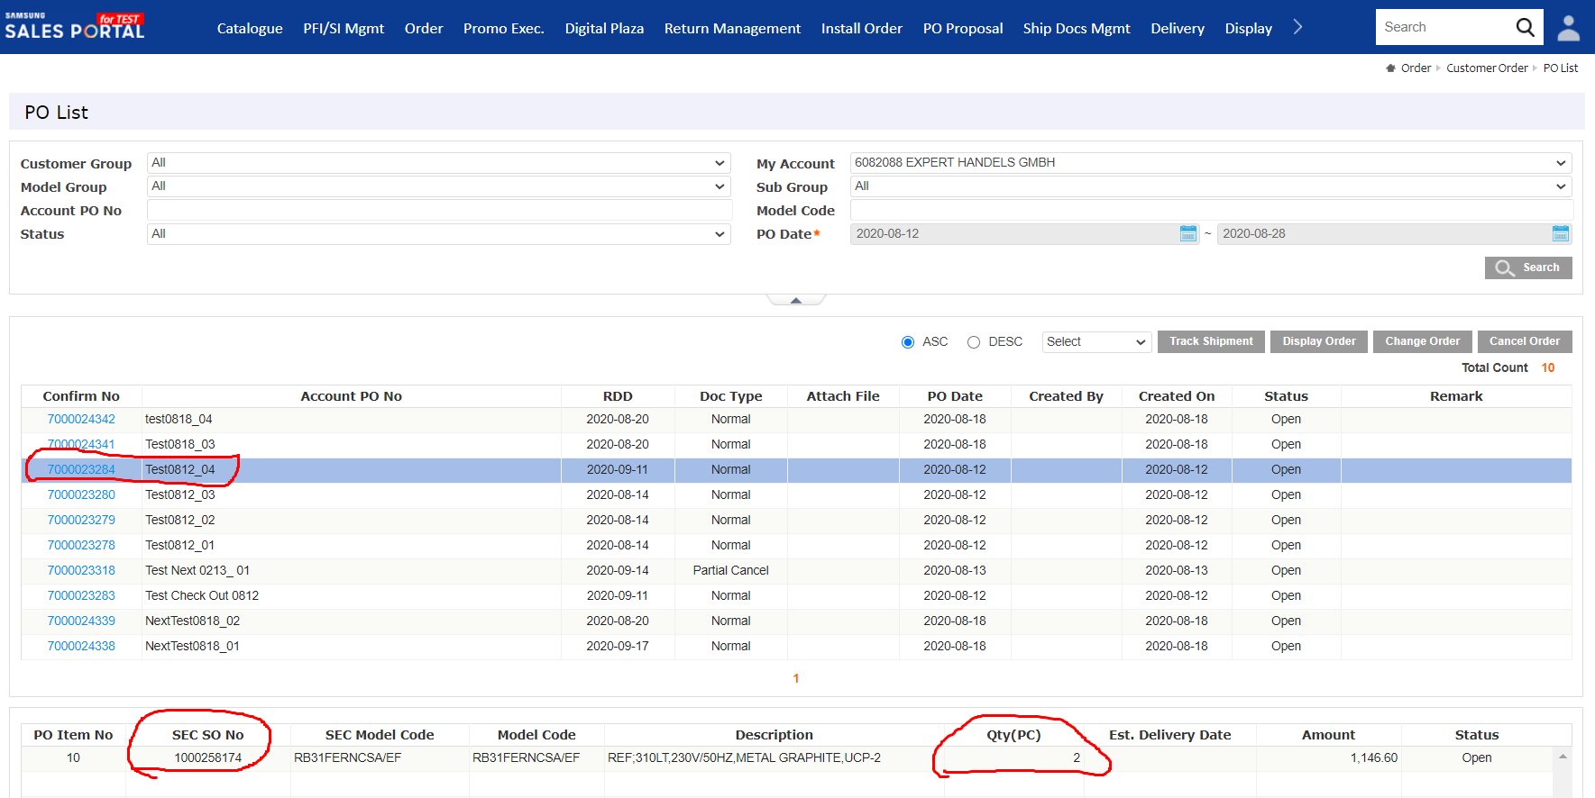

{ |  |  |  | {
"F01_TO_I" : { }, |  |  |  | "d" : {
"F01_TO_T_PT_SERIAL" : [ ], |  |  |  | "__metadata" : {
"F01_TO_I_PI_INTAB_X" : { |  |  |  | "id" : "http://10.49.10.22:80/sap/opu/odata/sap/ZGWSDFI01710_SRV/F01_Set('')",
"SHIP_TO" : "", |  |  |  | "uri" : "http://10.49.10.22:80/sap/opu/odata/sap/ZGWSDFI01710_SRV/F01_Set('')",
"XDOCK_CD" : "", |  |  |  | "type" : "ZGWSDFI01710_SRV.F01"
"NEXTDAYFLG" : "", |  |  |  | },
"VSBED" : "", |  |  |  | "KEY_ZFSDF_HDS_ORDER_CHANGE" : "",
"COMPL_DLV" : "", |  |  |  | "F01_TO_I" : null,
"STORE" : "", |  |  |  | "F01_TO_E" : {
"INCO1" : "", |  |  |  | "__metadata" : {
"CUST_INV" : "", |  |  |  | "id" : "http://10.49.10.22:80/sap/opu/odata/sap/ZGWSDFI01710_SRV/F01E_Set(0)",
"ZTERM" : "", |  |  |  | "uri" : "http://10.49.10.22:80/sap/opu/odata/sap/ZGWSDFI01710_SRV/F01E_Set(0)",
"REMARK" : "", |  |  |  | "type" : "ZGWSDFI01710_SRV.F01E"
"VNDRFLG" : "", |  |  |  | },
"PO_NUM" : "" |  |  |  | "KEY_ET" : 0,
}, |  |  |  | "PE_RETURN" : "S",
"F01_TO_E" : { }, |  |  |  | "PE_MESSAGE" : "ORDER_HEADER_IN has been processed successfully",
"F01_TO_T_PT_ITEM" : [ { |  |  |  | "PE_VBELN" : "1153971417",
"ROUTE" : "", |  |  |  | "PE_CONF_NUM" : "4000043873"
"ABRVW" : "", |  |  |  | },
"UPDFLAG" : "U", |  |  |  | "F01_TO_I_PI_INTAB" : {
"VRKME" : "", |  |  |  | "__metadata" : {
"WERKS" : "", |  |  |  | "id" : "http://10.49.10.22:80/sap/opu/odata/sap/ZGWSDFI01710_SRV/F01I_PI_INTAB_Set(0)",
"LGORT" : "", |  |  |  | "uri" : "http://10.49.10.22:80/sap/opu/odata/sap/ZGWSDFI01710_SRV/F01I_PI_INTAB_Set(0)",
"INCO1" : "", |  |  |  | "type" : "ZGWSDFI01710_SRV.F01I_PI_INTAB"
"SETFLG" : "", |  |  |  | },
"HLV_ITEM" : "", |  |  |  | "KEY_ET" : 0,
"PO_ITEM" : "10", |  |  |  | "CONF_NUM" : "4000043873",
"REQ_DATE" : "2023-12-06T00:00:00", |  |  |  | "PO_NUM" : "TestOrder-23113001",
"ORDER_QTY" : "5", |  |  |  | "VBELN" : "1153971417",
"DLV_PRIO" : "", |  |  |  | "FLAG" : "M",
"POSNR" : "10", |  |  |  | "REASON" : "",
"SDABW" : "", |  |  |  | "VKORG" : "4601",
"MSN_NUM" : "", |  |  |  | "SOLD_TO" : "6082088",
"VSTEL" : "", |  |  |  | "SHIP_TO" : "0006082088",
"MATNR" : "DW60BG850B00ET" |  |  |  | "XDOCK_CD" : "",
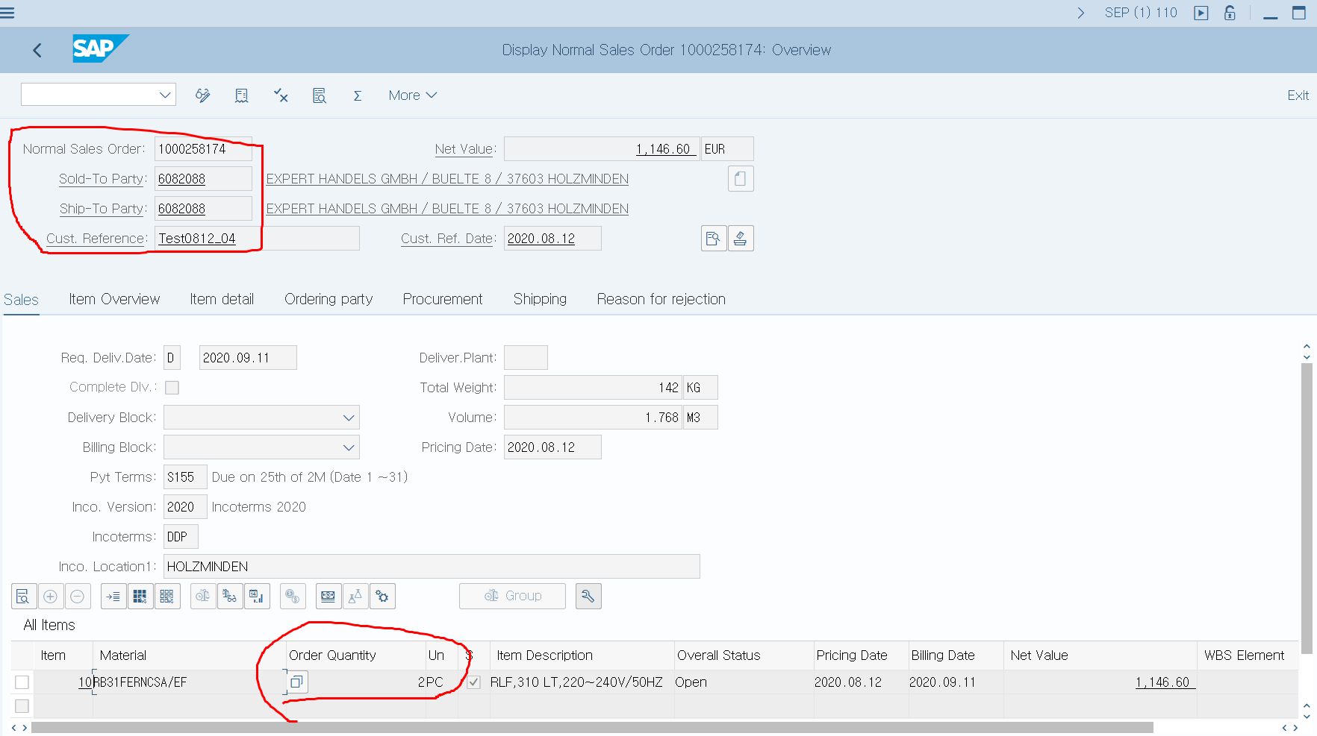
} ], |  |  |  | "ZTERM" : "",
"F01_TO_I_PI_INTAB" : { |  |  |  | "INCO1" : "",
"LANGUAGE" : "EN", |  |  |  | "VSBED" : "",
"VBELN" : "1153971417", |  |  |  | "COMPL_DLV" : "",
"XDOCK_CD" : "", |  |  |  | "REMARK" : "",
"SOLD_TO" : "6082088", |  |  |  | "CUST_INV" : "",
"VSBED" : "", |  |  |  | "COUNTRY" : "DE",
"COMPL_DLV" : "", |  |  |  | "LANGUAGE" : "EN",
"INCO1" : "", |  |  |  | "REQ_DATE" : "/Date(1701734400000)/",
"CUST_INV" : "", |  |  |  | "REQ_TIME" : "",
"FLAG" : "M", |  |  |  | "VNDRFLG" : "",
"VNDRFLG" : "", |  |  |  | "NEXTDAYFLG" : "",
"REQ_DATE" : "2023-12-05T00:00:00", |  |  |  | "STORE" : ""
"PO_NUM" : "TestOrder-23113001", |  |  |  | },
"CONF_NUM" : "4000043873", |  |  |  | "F01_TO_I_PI_INTAB_X" : null,
"VKORG" : "4601", |  |  |  | "F01_TO_T_PT_PARTNER" : {
"SHIP_TO" : "0006082088", |  |  |  | "results" : [ ]
"COUNTRY" : "DE", |  |  |  | },
"NEXTDAYFLG" : "", |  |  |  | "F01_TO_T_PT_ITEM" : {
"STORE" : "", |  |  |  | "results" : [ {
"REASON" : "", |  |  |  | "__metadata" : {
"ZTERM" : "", |  |  |  | "id" : "http://10.49.10.22:80/sap/opu/odata/sap/ZGWSDFI01710_SRV/F01T_PT_ITEM_Set(0)",
"REMARK" : "" |  |  |  | "uri" : "http://10.49.10.22:80/sap/opu/odata/sap/ZGWSDFI01710_SRV/F01T_PT_ITEM_Set(0)",
}, |  |  |  | "type" : "ZGWSDFI01710_SRV.F01T_PT_ITEM"
"F01_TO_T_PIT_ADDITIONAL_DATA" : [ ], |  |  |  | },
"F01_TO_T_PT_MTAB" : [ ], |  |  |  | "KEY_ET" : 0,
"F01_TO_T_PT_PARTNER" : [ ], |  |  |  | "PO_ITEM" : "000010",
"F01_TO_T_PT_ITEM_X" : [ { |  |  |  | "POSNR" : "000010",
"ORDER_QTY" : "X", |  |  |  | "MATNR" : "DW60BG850B00ET",
"ROUTE" : "", |  |  |  | "WERKS" : "",
"ABRVW" : "", |  |  |  | "LGORT" : "",
"DLV_PRIO" : "", |  |  |  | "ORDER_QTY" : "5.000",
"POSNR" : "10", |  |  |  | "VRKME" : "",
"SDABW" : "", |  |  |  | "REQ_DATE" : "/Date(1701820800000)/",
"WERKS" : "", |  |  |  | "REQ_TIME" : "",
"LGORT" : "", |  |  |  | "DLV_PRIO" : "00",
"MSN_NUM" : "", |  |  |  | "VSTEL" : "",
"VSTEL" : "", |  |  |  | "ROUTE" : "",
"PO_ITEM" : "10", |  |  |  | "SDABW" : "",
"REQ_DATE" : "X" |  |  |  | "ABRVW" : "",
} ], |  |  |  | "MCODE_DESC" : "",
"F01_TO_T_PT_CONDITION" : [ ] |  |  |  | "MSN_NUM" : "",
} |  |  |  | "UPDFLAG" : "U",
 |  |  |  | "HLV_ITEM" : "000000",
 |  |  |  | "SETFLG" : "",
 |  |  |  | "INCO1" : ""
 |  |  |  | } ]
 |  |  |  | },
 |  |  |  | "F01_TO_T_PT_ITEM_X" : {
 |  |  |  | "results" : [ {
 |  |  |  | "__metadata" : {
 |  |  |  | "id" : "http://10.49.10.22:80/sap/opu/odata/sap/ZGWSDFI01710_SRV/F01T_PT_ITEM_X_Set(0)",
 |  |  |  | "uri" : "http://10.49.10.22:80/sap/opu/odata/sap/ZGWSDFI01710_SRV/F01T_PT_ITEM_X_Set(0)",
 |  |  |  | "type" : "ZGWSDFI01710_SRV.F01T_PT_ITEM_X"
 |  |  |  | },
 |  |  |  | "KEY_ET" : 0,
 |  |  |  | "PO_ITEM" : "000010",
 |  |  |  | "POSNR" : "000010",
 |  |  |  | "WERKS" : "",
 |  |  |  | "LGORT" : "",
 |  |  |  | "ORDER_QTY" : "X",
 |  |  |  | "REQ_DATE" : "X",
 |  |  |  | "REQ_TIME" : "",
 |  |  |  | "DLV_PRIO" : "",
 |  |  |  | "VSTEL" : "",
 |  |  |  | "ROUTE" : "",
 |  |  |  | "SDABW" : "",
 |  |  |  | "ABRVW" : "",
 |  |  |  | "MCODE_DESC" : "",
 |  |  |  | "MSN_NUM" : ""
 |  |  |  | } ]
 |  |  |  | },
 |  |  |  | "F01_TO_T_PT_CONDITION" : {
 |  |  |  | "results" : [ ]
 |  |  |  | },
 |  |  |  | "F01_TO_T_PT_MTAB" : {
 |  |  |  | "results" : [ ]
 |  |  |  | },
 |  |  |  | "F01_TO_T_PT_SERIAL" : {
 |  |  |  | "results" : [ ]
 |  |  |  | },
 |  |  |  | "F01_TO_T_PIT_ADDITIONAL_DATA" : {
 |  |  |  | "results" : [ ]
 |  |  |  | }
 |  |  |  | }
 |  |  |  | }

